1.F.EV_Sexo_25
FUENTE | Fuente: Estadística de defunciones según la causa de muerte, INE, Tablas de mortalidad, IECM.
ELABORACION | Elaboración: Unidad Técnica de Informe de Estado de Salud y Registros.
TIT LARGO | Contribución a la diferencia de esperanza de vida al nacer entre hombres y mujeres por causas, según edad. Comunidad de Madrid, 2023
TIT CORTO | Contribución a la diferencia de esperanza de vida al nacer entre hombres y mujeres por causas, según edad. Comunidad de Madrid, 2023

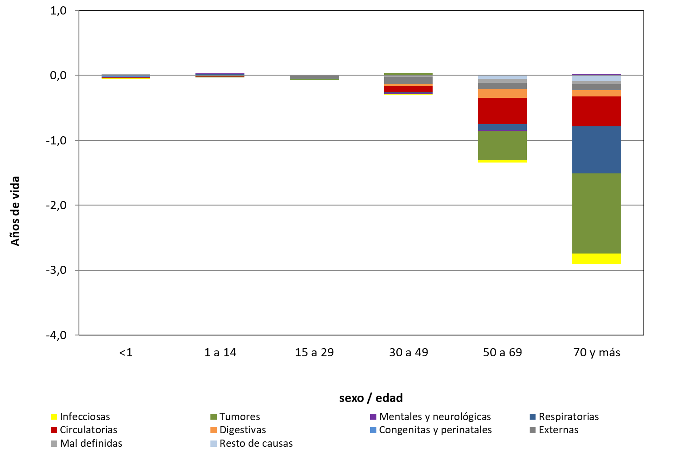

 | DATOS

 |  | Infecciosas | Tumores | Mentales y neurológicas | Circulatorias | Respiratorias | Digestivas | Congenitas y perinatales | Mal definidas | Externas | Resto de causas
 | <1 | -0.0095 | 0.0034 | -0.0030 | -0.0095 | 0.0000 | 0.0000 | -0.0281 | 0.0106 | -0.0030 | 0.0035 | -0.0356
 | 1 a 14 | 0.0000 | -0.0167 | 0.0071 | -0.0048 | 0.0079 | 0.0024 | 0.0071 | -0.0040 | -0.0073 | 0.0040 | -0.0043
 | 15 a 29 | 0.0032 | -0.0107 | -0.0019 | -0.0042 | 0.0017 | 0.0000 | 0.0020 | 0.0015 | -0.0505 | -0.0029 | -0.0618
 | 30 a 49 | -0.0088 | 0.0354 | -0.0154 | -0.0981 | -0.0097 | -0.0271 | 0.0006 | -0.0241 | -0.1113 | -0.0033 | -0.2618
 | 50 a 69 | -0.0375 | -0.4415 | -0.0264 | -0.4076 | -0.0862 | -0.1356 | 0.0008 | -0.0612 | -0.0924 | -0.0544 | -1.3420
 | 70 y más | -0.1624 | -1.2288 | 0.0251 | -0.4573 | -0.7286 | -0.1008 | -0.0050 | -0.0483 | -0.0830 | -0.0897 | -2.8788
 |  |  |  |  |  |  |  |  |  |  |  | -4.5843

